Sheet1
Jēkabpils pilsētas dome

Pirmsskolas izglītības iestāde "Auseklītis" Jēkabpilī, Dūmu ielā 1

Pārskats par sasniegtajiem enerģētikas rādītājiem pēc renovācijas

Ēkas īpašnieks | Jēkabpils pilsētas pašvaldība
Ēkas apsaimniekotājs | Jēkabpils pilsētas pašvaldība
Projekta realizāciajs gads | 2011.g.
Kopējā ēkas aprēķina platība m2 | 2,465.89
Stāvu skaits | 2 virszemes stāvi
 | PIRMS RENOVĀCIJAS | PĒC RENOVĀCIJAS
 | 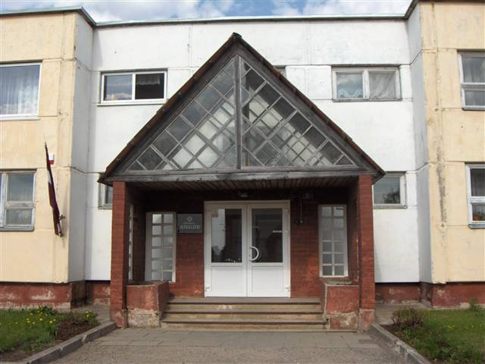 | 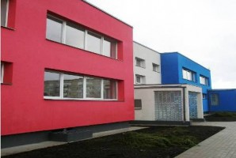
Veiktās aktivitātes | kats
 | PIRMS RENOVĀCIJAS | PĒC RENOVĀCIJAS
Enerģijas patēriņš apkurei gadā MWh | 665.59 | 426.64
Energoefektivitātes novērtējums gadā (kWh/m2) | 269.92 | 173.55
Oglekļa dioksīda (CO2) emisijas novērtējums gadā (kgCO2) | 234,651.00 | 122,022.00
Enerģijas ietaupījums kWh/m2 gadā | 96.37
Pašvaldības ieguldījums LVL | 398,358.03
KPFI līdzekļi LVL | 260 571, 80
KOPĒJĀS izmaksas LVL | 658,929.83
KOPĒJĀS izmaksas LVL/m2 | 267.22

